RESUME

 |  | RÉSUMÉ

 |  | Date du document : |  |  |  |  | Code Projet (P_An_N°): | P_21_00x

INTITULE DU PROJET : |  |  |  | Biologie moléculaire - Plateforme NGS : réinternalisation des examens

ETAPES ET VALIDATION

 | Date | Instances |  |  | Décisions - Commentaires
Etude Opportunité - Faisabilité
FEU VERT pour déploiement du projet sur la base de la fiche Projet

INTERLOCUTEURS

Promoteur(s) médical: | Drs Sophie BASTARD, Loria ZALMAÏ, Claire GONIN, Thomas HUBY, Franck Ah-Pine, Pr Bérénice Doray et Patrick MUNIER (non-médical)

Pole / Service du Porteur: | POLE BIOLOGIE/LABORATOIRES D'HEMATOLOGIE, DE GENETIQUE, DE MICROBIOLOGIE et D'ANATOMOPATHOLOGIE

Pole(s) Partenaire(s): | PLATEFORME DE SEQUANCAGE INTER-SERVICE/SERVICE DE GENETIQUE

CADRE DU PROJET

CONTEXTE ET ENJEUX
Analyse des besoins (Missions, objectifs, patientèle visée, caractère novateur, statistiques épidémiologiques, ...)
Les évolutions technologiques constituent le principal moteur des avancées en médecine. Ces dernières années l'essor des techniques de biologie moléculaire et en particulier l'avènement du séquençage à haut débit ou séquençage de nouvelle génération (NGS: Next Generation Sequencing) a permis de révolutionner le parcours de soin et la prise en charge des patients. Cette technologie, aujourd'hui démocratisée dans la plupart des hôpitaux, trouve des applications dans l’ensemble des domaines de la biologie médicale (génétique constitutionnelle, microbiologie, virologie, oncologie, oncogénétique, hématologie...). Au CHU de La Réunion, le développement d’une telle plateforme, comportant l’acquisition d’un appareil NEXTSEQ550 ILLUMINA par le Service de Génétique et la mutualisation des équipements permettront à l’ensemble des disciplines et services/laboratoires de développer leurs activités cliniques et scientifiques. En oncologie le séquençage haut débit permet à chaque patient de réaliser un nombre d’analyses élevé et de considérer simultanément un éventail de marqueurs étiologiques, pronostiques et théranostiques permettant une optimisation des choix thérapeutiques pour une efficacité maximale des traitements et une limitation des effets secondaires graves parfois associés. Dans une démarche de médecine personnalisée, ces données de NGS sont décisives dans les choix thérapeutiques. Dans le cadre de ce projet, la prise en charge des patients atteints d’hémopathies malignes (cancer hématologique), telle que définie dans la classification de l’OMS, des services d’hématologie clinique adulte Nord-Sud nécessite le recours à ces analyses moléculaires. Cette prise en charge repose sur la confrontation des données d’hématologie cellulaire, d’anatomopathologie, de cytogénétique et de biologie moléculaire. De plus, ces analyses permettent la détection des sous-clones à l'origine de rechute de la maladie et la compréhension de l’architecture clonale des hémopathies malignes.

DESCRIPTION SYNTHETIQUE DU PROJET
Description de l'activité (activité prévisionnelle )
L’objectif est l’internalisation des activités d’oncologie (oncogénétique constitutionnelle, hématologie moléculaire, anatomopathologie) et de génétique constitutionnelle (mucoviscidose, diabète de type 2) actuellement envoyées en métropole. La première étape du projet portera sur l'internalisation des examens de biologie moléculaire des hémopathies malignes de l'adulte qui concerne 330 nouveaux diagnostics à la Réunion (sauf myélome), celle d’oncogénétique d’environ 500 demandes par an, celle de génétique constitutionnelle (~160 mucoviscidose et ~30 diabète). Dans un second temps, sera internalisée l’activité d’anatomopathologie qui représente 350 à 400 prélèvements par an. A noter que certaines analyses réalisées sur le site Sud (mutations FLT3, NPM1) utilisent une technique non recommandée par les protocoles thérapeutiques et doivent être transférées sur le site Nord pour bénéficier de la technologie de séquençage capillaire. Valorisation de la plateforme par les équipes de recherche de génétique (méthylation, RNASeq, miRNAseq…) et par celles de microbiologie (épidémiologie).

Date de mise en œuvre (avec Retroplanning dans la mesure du possible): |  |  |  | 2022-12-31 | An Pleine | 2023
Mise en place de l'anatomopathologie en 2024

INVESTISSEMENT
Total Investissements | 369,362 € |  | Aide à l'investissement |  | 0 €

RESULTAT PREVISIONNEL EXPLOITATION

 |  |  | 2023 | 2024 | 2025 | 2026 | 2027
Recettes Marginales |  |  | 1,638,147 € | 1,638,147 € | 1,638,147 € | 1,638,147 € | 1,638,147 €
Dépenses Marginales |  |  | 1,550,665 € | 1,548,954 € | 1,547,019 € | 1,545,009 € | 1,542,922 €
Résultat Marginal |  |  | 87,482 € | 89,193 € | 91,128 € | 93,138 € | 95,225 €
Tx Résultat Marginal |  |  | 5% | 5% | 6% | 6% | 6%

EVALUATION

 |  |  | 2023 | 2024 | 2025 | 2026 | 2027
Critère 1
Critère 2
Critère 3
Critère 4
Critère 5

2.1 INVEST

 |  |  |  |  | 2.1 INVESTISSEMENTS

 |  |  |  |  | Date du document : |  |  |  | Code Projet (P_An_N°): | P_21_00x

INTITULE DU PROJET : |  |  | Biologie moléculaire - Plateforme NGS : réinternalisation des examens
Invetsissements Projet

 |  |  | Récap Total Investissement
 |  |  | Travaux | - €
 |  |  | hotelier | 13,298 €
 |  |  | informatique | - €
 |  |  | biomed | 356,064 €

 |  |  | TOTAL | 369,362 €
 |  |  | contrôle | Ok

 |  | Amort au prorata temporis
 |  |  |  | Récap investissement par durée amort
 |  | Durée Amort | Montant TTC | 2023 | 2024 | 2025 | 2026 | 2027 | 2028 | 2029
 |  | 30 | 0 € | 0 € | 0 € | 0 € | 0 € | 0 € | 0 € | 0 €
 |  | 10 | 0 € | 0 € | 0 € | 0 € | 0 € | 0 € | 0 € | 0 €
 |  | 8 | 356,064 € | 356,064 € | 0 € | 0 € | 0 € | 0 € | 0 € | 0 €
 |  | 5 | 13,298 € | 13,298 € | 0 € | 0 € | 0 € | 0 € | 0 € | 0 €
 |  | 3 | 0 € | 0 € | 0 € | 0 € | 0 € | 0 € | 0 € | 0 €
 |  | TOTAL | 369,362 € | 369,362 € | 0 € | 0 € | 0 € | 0 € | 0 € | 0 €

 |  |  |  | Dotation amortissements
 |  | Durée Amort |  | 2023 | 2024 | 2025 | 2026 | 2027 | 2028 | 2029
 |  | 30 |  |  | 0 € | 0 € | 0 € | 0 € | 0 € | 0 €
 |  | 10 |  |  | 0 € | 0 € | 0 € | 0 € | 0 € | 0 €
 |  | 8 |  |  | 44,508 € | 44,508 € | 44,508 € | 44,508 € | 44,508 € | 44,508 €
 |  | 5 |  |  | 2,660 € | 2,660 € | 2,660 € | 2,660 € | 2,660 € | 2,660 €
 |  | 3 |  |  |  | 0 € | 0 € | 0 €
 |  | TOTAL |  | 0 € | 47,168 € | 47,168 € | 47,168 € | 47,168 € | 47,168 € | 47,168 €

Saisir les investissements |  |  |  | Valorisation investissement Travaux
TRAVAUX | Nombre | durée amort | Montant TTC | 2023 | 2024 | 2025 | 2026 | 2027 | 2028 | 2029
TOTAL Travaux et aménagements |  |  | 0 € | 0 € | 0 € | 0 € | 0 € | 0 € | 0 € | 0 €
organisation des locaux et paillasses sur plateforme S3 |  | 30 | - €
=> pas de travaux |  | 30 | - €
 |  | 30 | - €
 |  | 10 | - €
 |  | 10 | - €
 |  | 10 | - €

 |  |  |  | Valorisation invetissement équipements hoteliers
EQUIPEMENT HOTELIER | Nombre | durée amort | Montant TTC | 2023 | 2024 | 2025 | 2026 | 2027 | 2028 | 2029
TOTAL équipements hôteliers |  |  | 13,298 € | 13,298 € | 0 € | 0 € | 0 € | 0 € | 0 € | 0 €
1 frigo | 1 | 5 | 4,758 € | 4,758 €
1 congelateur | 1 | 5 | 8,540 € | 8,540 €
 |  |  | - €

 |  |  |  | Valorisation invetissement informatique
INFORMATIQUE | Nombre | durée amort | Montant TTC | 2023 | 2024 | 2025 | 2026 | 2027 | 2028 | 2029
TOTAL Informatique |  |  | 0 € | 0 € | 0 € | 0 € | 0 € | 0 € | 0 € | 0 €
 |  | 5 | - €
 |  | 5 | - €
 |  | 5 | - €
 |  | 5 | - €
 |  | 3 | - €

 |  |  |  | Valorisation investissement Biomédical
BIOMEDICAL | nombre | durée amort | Montant TTC | 2023 | 2024 | 2025 | 2026 | 2027 | 2028 | 2029
TOTAL Equipement biomédical |  |  | 356,064 € | 356,064 € | 0 € | 0 € | 0 € | 0 € | 0 € | 0 €
thermocycleur | 2 | 8 | 10,600 € | 10,600 €
NextSeq 1000 | 1 | 8 | 249,464 € | 249,464 €
MAXWELL RSC system | 1 | 8 | 28,000 € | 28,000 €
QSep1 | 1 | 8 | 18,000 € | 18,000 €
Installation, frais |  | 8 | 50,000 € | 50,000 €

Légende
Investissements critiques pour le démarrage de l'activité

CYCLE PROJET
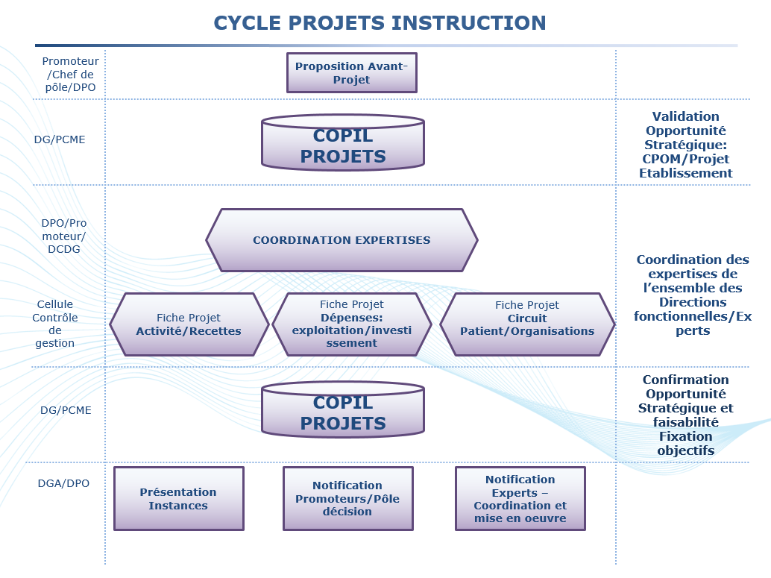

LZHEMATO
 | prix/série | prix /echt |  | cout réactif/echt | nb echt/année | cout total réactifs/an |  | RIHN ou liste complémentaire | cout RIHN | cout RIHN/an

Extraction ADN (48 echt) | 308 | 6.42
Extraction ARN (48 echt) | 326 | 6.79

NGS panel commercial bio-info intégrée MYELOIDE
kit réactifs NGS+panel commercial+bioinfo/patient | NA | 329
flow cell (12 echt) | 1600 | 135
 |  | 464 | NGS myéloïde commercial+bioinfo | 464 | 200 | 92800 |  | N454 | 2205.9 | 441180

NGS panel commercial bio-info intégrée LYMPHOIDE | NA | 267
 | 1600 | 135
 |  | 402 | NGS lymhoide commercial+bioinfo | 402 | 116 | 46632 |  | N454 | 2205.9 | 255884.4
 |  |  |  |  |  | 139432 | cout réactifs NGS/an | N452 | 882.9 | 16775.1
 |  |  |  |  |  | 2028.72 | cout extraction |  |  | 713839.5 | total cout RIHN NGS
 |  |  |  |  |  | 141460.72 | cout total NGS commercial

BIO MOL HORS NGS
cout d'un séquence Sanger (=seq) | 11.32
cout d'une analyse de fragment (AF) | 9.35
 |  |  | Bilan LAM (FLT3/NPM1/IDH1-2/CEBPA) | 75.9 | 70 | 5313 |  | N459 (par cible) | 124.2 | 43470
 |  |  | 2 AF et 5 seq soit 5 cibles

 |  |  | Bilan SMP (CALR, MPL, JAK2 ex12) | 32.29 | 90 | 2906.1 |  | N455 (par cible) | 124.2 | 33534
 |  |  | 1 AF et 2 seq soit 3 cibles

 |  |  | Clonalité lymphoïde | 9.65 | 70 | 675.5 |  | N404 | 207.9 | 14553
 |  |  | 1 AF |  |  | 8894.6 | cout réactifs techniques non NGS |  |  | 91557 | total cout RIHN analyses non NGS

 |  |  |  |  |  | 150355.32 | cout total réactifs/an

 |  |  |  |  |  | 150000 | 1 PH/an
 |  |  |  |  |  | 201000 | 3 techniciens/an

 |  |  |  |  |  | 501355.32 | Total des dépenses |  |  | 805396.5 | total des dépenses des analyses envoyées métropole

 |  |  |  |  |  | 402698.25 | déclaration à FICHSUP de 805396,5 |  |  | 402698.25 | 50% (enveloppe FICHSUP rembousement)
 |  |  |  |  |  | 98657.07 | dépenses finales avec le remboursement FICHSUP |  |  | 402698.25 | dépenses finales avec le remboursement FICHSUP

économie de 304041,18 euros
(si NGS commercial panel +bioinfo)
Ressources humaines
1 PH temps plein: 150000/an
3 techniciens 67000x3 soit 201000/an
1 bioinformaticien 75000x0,2 soit 15000/an

logiciel d'analyse de séquence | 6000 euros
un thermocycleur | 5000 euros
1 PC | ?

